Tabelle1

Analyse Mikroraum Städteregion Aachen |  |  |  | Quelle: |  |  | Stand | 2020-11-20
Abgerundete Einwohnerzahl (EW) |  |  | 550,000 | http://www.aachen.de/DE/stadt_buerger/notfall_informationen/corona/aktuelles/index.html |  |  |  |  |  | Todesfallmitteilungen |  |  | Sonstige Mitteilungen | Berechnung Verstorbene Corona pro Tag
 |  |  |  | Infizierte | Infizierte brutto | Infizierte netto | Verstorbene | Infizierte
 | Infizierte | Genesene | Verstorbene | abzgl. Genesene | prozentual zur EW | prozentual zur EW | prozentual zur EW | Aachen-Stadt | 2020-03-17 |  | 2020-03-17 |  | 2020-03-18 | 2020-03-17 | 2 | 2020-03-17 | 18 | 2
2020-02-27 | 0 | 0 | 0 | 0 | 0.00% | 0.00% | 0.0000% | 0 |  |  |  |  |  | 2020-03-18 | 4 | 2020-03-18 | 18 | 2
2020-02-28 | 0 | 0 | 0 | 0 | 0.00% | 0.00% | 0.0000% | 0 |  |  |  |  |  | 2020-03-19 | 4 | 2020-03-19 | 18 | 0
2020-02-29 | 0 | 0 | 0 | 0 | 0.00% | 0.00% | 0.0000% | 0 |  |  |  |  |  | 2020-03-20 | 5 | 2020-03-20 | 18 | 1
2020-03-01 | 0 | 0 | 0 | 0 | 0.00% | 0.00% | 0.0000% | 0 |  |  |  |  |  | 2020-03-21 | 5 | 2020-03-21 | 18 | 0
2020-03-02 | 0 | 0 | 0 | 0 | 0.00% | 0.00% | 0.0000% | 0 |  |  |  |  |  | 2020-03-22 | 5 | 2020-03-22 | 18 | 0
2020-03-03 | 13 | 0 | 0 | 13 | 0.00% | 0.00% | 0.0000% | 5 |  |  |  |  |  | 2020-03-23 | 6 | 2020-03-23 | 18 | 1
2020-03-04 | 13 | 0 | 0 | 13 | 0.00% | 0.00% | 0.0000% | 5 |  |  |  |  |  | 2020-03-24 | 7 | 2020-03-24 | 18 | 1
2020-03-05 | 33 | 0 | 0 | 33 | 0.01% | 0.01% | 0.0000% | 10 |  |  |  |  |  | 2020-03-25 | 8 | 2020-03-25 | 18 | 1
2020-03-06 | 49 | 0 | 0 | 49 | 0.01% | 0.01% | 0.0000% | 12 |  |  |  |  |  | 2020-03-26 | 9 | 2020-03-26 | 18 | 1
2020-03-07 | 55 | 0 | 0 | 55 | 0.01% | 0.01% | 0.0000% | 15 |  |  |  |  |  | 2020-03-27 | 14 | 2020-03-27 | 18 | 5
2020-03-08 | 57 | 0 | 0 | 57 | 0.01% | 0.01% | 0.0000% | 20 |  |  |  |  | 2020-04-02 | 2020-03-28 | 14 | 2020-03-28 | 18 | 0
2020-03-09 | 58 | 0 | 0 | 58 | 0.01% | 0.01% | 0.0000% | 20 | 2020-03-18 |  | 2020-03-18 |  |  | 2020-03-29 | 14 | 2020-03-29 | 18 | 0
2020-03-10 | 61 | 6 | 0 | 55 | 0.01% | 0.01% | 0.0000% | 21 |  |  |  |  |  | 2020-03-30 | 14 | 2020-03-30 | 18 | 0
2020-03-11 | 61 | 6 | 0 | 55 | 0.01% | 0.01% | 0.0000% | 21 |  |  |  |  |  | 2020-03-31 | 15 | 2020-03-31 | 18 | 1
2020-03-12 | 70 | 6 | 0 | 64 | 0.01% | 0.01% | 0.0000% | 25 |  |  |  |  |  | 2020-04-01 | 16 | 2020-04-01 | 18 | 1
2020-03-13 | 85 | 27 | 0 | 58 | 0.02% | 0.01% | 0.0000% | 34 |  |  |  |  |  | 2020-04-02 | 21 | 2020-04-02 | 18 | 5
2020-03-14 | 100 | 28 | 0 | 72 | 0.02% | 0.01% | 0.0000% | 40 |  |  |  |  |  | 2020-04-03 | 27 | 2020-04-03 | 18 | 6
2020-03-15 | 155 | 28 | 0 | 127 | 0.03% | 0.02% | 0.0000% | 75 |  |  |  |  |  | 2020-04-04 | 27 | 2020-04-04 | 18 | 0
2020-03-16 | 169 | 33 | 0 | 136 | 0.03% | 0.02% | 0.0000% | 85 |  |  |  |  |  | 2020-04-05 | 27 | 2020-04-05 | 18 | 0
2020-03-17 | 211 | 33 | 2 | 176 | 0.04% | 0.03% | 0.0004% | 100 |  |  |  |  | 2020-04-02 | 2020-04-06 | 35 | 2020-04-06 | 18 | 8
2020-03-18 | 273 | siehe Text | 4 | entfällt | 0.05% | entfällt | 0.0007% | 130 |  |  |  |  |  | 2020-04-07 | 35 | 2020-04-07 | 18 | 0
2020-03-19 | 334 | oben rechts | 4 | entfällt | 0.06% | entfällt | 0.0007% | 161 | 2020-03-20 |  | 2020-03-20 |  |  | 2020-04-08 | 36 | 2020-04-08 | 18 | 1
2020-03-20 | 405 | entfällt | 5 | entfällt | 0.07% | entfällt | 0.0009% | 192 |  |  |  |  |  | 2020-04-09 | 41 | 2020-04-09 | 18 | 5
2020-03-21 | 443 | entfällt | 5 | entfällt | 0.08% | entfällt | 0.0009% | 209 |  |  |  |  |  | 2020-04-10 | 48 | 2020-04-10 | 18 | 7
2020-03-22 | 516 | entfällt | 5 | entfällt | 0.09% | entfällt | 0.0009% | 246 |  |  |  |  |  | 2020-04-11 | 50 | 2020-04-11 | 18 | 2
2020-03-23 | 530 | entfällt | 6 | entfällt | 0.10% | entfällt | 0.0011% | 249 |  |  |  |  |  | 2020-04-12 | 51 | 2020-04-12 | 18 | 1
2020-03-24 | 540 | entfällt | 7 | entfällt | 0.10% | entfällt | 0.0013% | 261 | 2020-03-23 |  | 2020-03-23 |  |  | 2020-04-13 | 51 | 2020-04-13 | 18 | 0
2020-03-25 | 618 | entfällt | 8 | entfällt | 0.11% | entfällt | 0.0015% | 315 |  |  |  |  |  | 2020-04-14 | 52 | 2020-04-14 | 18 | 1
2020-03-26 | 694 | entfällt | 9 | entfällt | 0.13% | entfällt | 0.0016% | 354 |  |  |  |  |  | 2020-04-15 | 54 | 2020-04-15 | 18 | 2

2020-03-27 | 746 | entfällt | 14 | entfällt | 0.14% | entfällt | 0.0025% | 376 |  |  |  |  |  | 2020-04-16 | 56 | 2020-04-16 | 18 | 2
2020-03-28 | 787 | entfällt | 14 | entfällt | 0.14% | entfällt | 0.0025% | 399 |  |  |  |  | 2020-04-25 | 2020-04-17 | 59 | 2020-04-17 | 18 | 3
2020-03-29 | 824 | Telefonrecherche | 14 | entfällt | 0.15% | entfällt | 0.0025% | 407 |  |  |  |  |  | 2020-04-18 | 62 | 2020-04-18 | 18 | 3
2020-03-30 | 863 | Gesundheitsamt | 14 | entfällt | 0.16% | entfällt | 0.0025% | 429 |  |  |  |  |  | 2020-04-19 | 62 | 2020-04-19 | 18 | 0
2020-03-31 | 922 | 322 | 15 | 585 | 0.17% | 0.11% | 0.0027% | 463 | 2020-03-24 |  | 2020-03-24 |  |  | 2020-04-20 | 63 | 2020-04-20 | 18 | 1
2020-04-01 | 980 | 364 | 16 | 600 | 0.18% | 0.11% | 0.0029% | 495 |  |  |  |  |  | 2020-04-21 | 65 | 2020-04-21 | 18 | 2
2020-04-02 | 1081 | 435 | 21 | 625 | 0.20% | 0.11% | 0.0038% | 555 |  |  |  |  |  | 2020-04-22 | 70 | 2020-04-22 | 18 | 5
2020-04-03 | 1155 | 494 | 27 | 634 | 0.21% | 0.12% | 0.0049% | 602 |  |  |  |  |  | 2020-04-23 | 73 | 2020-04-23 | 18 | 3
2020-04-04 | 1213 | 560 | 27 | 626 | 0.22% | 0.11% | 0.0049% | 633 |  |  |  |  |  | 2020-04-24 | 74 | 2020-04-24 | 18 | 1
2020-04-05 | 1259 | 578 | 27 | 654 | 0.23% | 0.12% | 0.0049% | 651 |  |  |  |  |  | 2020-04-25 | 75 | 2020-04-25 | 18 | 1
2020-04-06 | 1272 | 595 | 35 | 642 | 0.23% | 0.12% | 0.0064% | 658 |  |  |  |  |  | 2020-04-26 | 76 | 2020-04-26 | 18 | 1
2020-04-07 | 1295 | 662 | 35 | 598 | 0.24% | 0.11% | 0.0064% | 674 |  |  |  |  |  | 2020-04-27 | 76 | 2020-04-27 | 18 | 0
2020-04-08 | 1399 | 699 | 36 | 664 | 0.25% | 0.12% | 0.0065% | 706 |  |  |  |  |  | 2020-04-28 | 78 | 2020-04-28 | 18 | 2
2020-04-09 | 1426 | 755 | 41 | 630 | 0.26% | 0.11% | 0.0075% | 737 | 2020-03-25 |  | 2020-03-25 |  |  | 2020-04-29 | 79 | 2020-04-29 | 18 | 1
2020-04-10 | 1465 | 826 | 48 | 591 | 0.27% | 0.11% | 0.0087% | 753 |  |  |  |  |  | 2020-04-30 | 82 | 2020-04-30 | 18 | 3
2020-04-11 | 1508 | 854 | 50 | 604 | 0.27% | 0.11% | 0.0091% | 770 |  |  |  |  |  | 2020-05-01 | 83 | 2020-05-01 | 18 | 1
2020-04-12 | 1532 | 906 | 51 | 575 | 0.28% | 0.10% | 0.0093% | 777 |  |  |  |  |  | 2020-05-02 | 83 | 2020-05-02 | 18 | 0
2020-04-13 | 1547 | 922 | 51 | 574 | 0.28% | 0.10% | 0.0093% | 780 |  |  |  |  |  | 2020-05-03 | 83 | 2020-05-03 | 18 | 0
2020-04-14 | 1557 | 949 | 52 | 556 | 0.28% | 0.10% | 0.0095% | 785 |  |  |  |  |  | 2020-05-04 | 83 | 2020-05-04 | 18 | 0
2020-04-15 | 1583 | 1009 | 54 | 520 | 0.29% | 0.0945% | 0.0098% | 799 | 2020-03-26 |  | 2020-03-26 |  |  | 2020-05-05 | 84 | 2020-05-05 | 18 | 1
2020-04-16 | 1623 | 1058 | 56 | 509 | 0.30% | 0.0925% | 0.0102% | 810 |  |  |  |  |  | 2020-05-06 | 84 | 2020-05-06 | 18 | 0
2020-04-17 | 1650 | 1112 | 59 | 479 | 0.30% | 0.0871% | 0.0107% | 823 |  |  |  |  |  | 2020-05-07 | 85 | 2020-05-07 | 18 | 1
2020-04-18 | 1669 | 1159 | 62 | 448 | 0.30% | 0.0815% | 0.0113% | 831 |  |  |  |  |  | 2020-05-08 | 85 | 2020-05-08 | 18 | 0
2020-04-19 | 1693 | 1195 | 62 | 436 | 0.31% | 0.0793% | 0.0113% | 836 |  |  |  |  |  | 2020-05-09 | 85 | 2020-05-09 | 18 | 0
2020-04-20 | 1707 | 1201 | 63 | 443 | 0.31% | 0.0805% | 0.0115% | 838 |  |  |  |  |  | 2020-05-10 | 85 | 2020-05-10 | 18 | 0
2020-04-21 | 1719 | 1256 | 65 | 398 | 0.31% | 0.0724% | 0.0118% | 844 |  |  |  |  |  | 2020-05-11 | 86 | 2020-05-11 | 18 | 1
2020-04-22 | 1754 | 1281 | 70 | 403 | 0.32% | 0.0733% | 0.0127% | 859 |  |  |  |  |  | 2020-05-12 | 87 | 2020-05-12 | 18 | 1
2020-04-23 | 1797 | 1324 | 73 | 400 | 0.33% | 0.0727% | 0.0133% | 887 |  |  |  |  |  | 2020-05-13 | 87 | 2020-05-13 | 18 | 0
2020-04-24 | 1812 | 1357 | 74 | 381 | 0.33% | 0.0693% | 0.0135% | 897 |  |  |  |  |  | 2020-05-14 | 87 | 2020-05-14 | 18 | 0
2020-04-25 | 1824 | 1412 | 75 | 337 | 0.33% | 0.0613% | 0.0136% | 906 | 2020-03-27 |  | 2020-03-27 |  |  | 2020-05-15 | 88 | 2020-05-15 | 18 | 1
2020-04-26 | 1835 | 1420 | 76 | 339 | 0.33% | 0.0616% | 0.0138% | 910 |  |  |  |  |  | 2020-05-16 | 88 | 2020-05-16 | 18 | 0
2020-04-27 | 1839 | 1435 | 76 | 328 | 0.33% | 0.0596% | 0.0138% | 913 |  |  |  |  |  | 2020-05-17 | 88 | 2020-05-17 | 18 | 0
2020-04-28 | 1845 | 1467 | 78 | 300 | 0.34% | 0.0545% | 0.0142% | 917 |  |  |  |  |  | 2020-05-18 | 88 | 2020-05-18 | 18 | 0
2020-04-29 | 1853 | 1490 | 79 | 284 | 0.34% | 0.0516% | 0.0144% | 922 |  |  |  |  |  | 2020-05-19 | 89 | 2020-05-19 | 18 | 1
2020-04-30 | 1866 | 1535 | 82 | 249 | 0.34% | 0.0453% | 0.0149% | 926 |  |  |  |  |  | 2020-05-20 | 91 | 2020-05-20 | 18 | 2
2020-05-01 | 1891 | 1591 | 83 | 217 | 0.34% | 0.0395% | 0.0151% | 937 |  |  |  |  |  | 2020-05-21 | 91 | 2020-05-21 | 18 | 0
2020-05-02 | 1891 | 1591 | 83 | 217 | 0.34% | 0.0395% | 0.0151% | 937 |  |  |  |  |  | 2020-05-22 | 91 | 2020-05-22 | 18 | 0
2020-05-03 | 1891 | 1591 | 83 | 217 | 0.34% | 0.0395% | 0.0151% | 937 |  |  |  |  |  | 2020-05-23 | 91 | 2020-05-23 | 18 | 0
2020-05-04 | 1885 | 1598 | 83 | 204 | 0.34% | 0.0371% | 0.0151% | 934 |  | Fehlerhaft, siehe Erläuterung 5.5.2020 |  |  |  | 2020-05-24 | 91 | 2020-05-24 | 18 | 0
2020-05-05 | 1890 | 1636 | 84 | 170 | 0.34% | 0.0309% | 0.0153% | 935 |  |  |  |  |  | 2020-05-25 | 91 | 2020-05-25 | 18 | 0
2020-05-06 | 1895 | 1664 | 84 | 147 | 0.34% | 0.0267% | 0.0153% | 938 | 2020-03-31 |  | 2020-03-31 |  |  | 2020-05-26 | 91 | 2020-05-26 | 18 | 0
2020-05-07 | 1903 | 1682 | 85 | 136 | 0.35% | 0.0247% | 0.0155% | 944 |  |  |  |  |  | 2020-05-27 | 92 | 2020-05-27 | 18 | 1
2020-05-08 | 1909 | 1702 | 85 | 122 | 0.35% | 0.0222% | 0.0155% | 947 |  |  |  |  |  | 2020-05-28 | 92 | 2020-05-28 | 18 | 0
2020-05-09 | 1909 | 1702 | 85 | 122 | 0.35% | 0.0222% | 0.0155% | 947 |  |  |  |  |  | 2020-05-29 | 93 | 2020-05-29 | 18 | 1
2020-05-10 | 1909 | 1702 | 85 | 122 | 0.35% | 0.0222% | 0.0155% | 947 |  |  |  |  |  | 2020-05-30 | 93 | 2020-05-30 | 18 | 0
2020-05-11 | 1924 | 1721 | 86 | 117 | 0.35% | 0.0213% | 0.0156% | 956 |  |  |  |  |  | 2020-05-31 | 93 | 2020-05-31 | 18 | 0
2020-05-12 | 1929 | 1736 | 87 | 106 | 0.35% | 0.0193% | 0.0158% | 959 |  |  |  |  |  | 2020-06-01 | 93 | 2020-06-01 | 18 | 0
2020-05-13 | 1934 | 1743 | 87 | 104 | 0.35% | 0.0189% | 0.0158% | 960 |  |  |  |  |  | 2020-06-02 | 93 | 2020-06-02 | 18 | 0
2020-05-14 | 1941 | 1753 | 87 | 101 | 0.35% | 0.0184% | 0.0158% | 964 | 2020-04-01 |  | 2020-04-01 |  |  | 2020-06-03 | 94 | 2020-06-03 | 18 | 1
2020-05-15 | 1945 | 1764 | 88 | 93 | 0.35% | 0.0169% | 0.0160% | 964 |  |  |  |  |  | 2020-06-04 | 94 | 2020-06-04 | 18 | 0

2020-05-16 | 1945 | 1764 | 88 | 93 | 0.35% | 0.0169% | 0.0160% | 964 |  |  |  |  |  | 2020-06-05 | 94 | 2020-06-05 | 18 | 0
2020-05-17 | 1945 | 1764 | 88 | 93 | 0.35% | 0.0169% | 0.0160% | 964 |  |  |  |  |  | 2020-06-06 | 94 | 2020-06-06 | 18 | 0
2020-05-18 | 1951 | 1784 | 88 | 79 | 0.35% | 0.0144% | 0.0160% | 968 |  |  |  |  |  | 2020-06-07 | 94 | 2020-06-07 | 18 | 0
2020-05-19 | 1952 | 1791 | 89 | 72 | 0.35% | 0.0131% | 0.0162% | 968 |  |  |  |  |  | 2020-06-08 | 94 | 2020-06-08 | 18 | 0
2020-05-20 | 1958 | 1801 | 91 | 66 | 0.36% | 0.0120% | 0.0165% | 971 |  |  |  |  |  | 2020-06-09 | 94 | 2020-06-09 | 18 | 0
2020-05-21 | 1960 | 1814 | 91 | 55 | 0.36% | 0.0100% | 0.0165% | 971 |  |  |  |  |  | 2020-06-10 | 95 | 2020-06-10 | 18 | 1
2020-05-22 | 1960 | 1814 | 91 | 55 | 0.36% | 0.0100% | 0.0165% | 971 | 2020-04-02 |  | 2020-04-02 |  |  | 2020-06-11 | 95 | 2020-06-11 | 18 | 0
2020-05-23 | 1960 | 1814 | 91 | 55 | 0.36% | 0.0100% | 0.0165% | 971 |  |  |  |  |  | 2020-06-12 | 95 | 2020-06-12 | 18 | 0
2020-05-24 | 1960 | 1814 | 91 | 55 | 0.36% | 0.0100% | 0.0165% | 971 |  |  |  |  |  | 2020-06-13 | 95 | 2020-06-13 | 18 | 0
2020-05-25 | 1960 | 1829 | 91 | 40 | 0.36% | 0.0073% | 0.0165% | 971 |  |  |  |  |  | 2020-06-14 | 95 | 2020-06-14 | 18 | 0
2020-05-26 | 1960 | 1839 | 91 | 30 | 0.36% | 0.0055% | 0.0165% | 971 |  |  |  |  |  | 2020-06-15 | 95 | 2020-06-15 | 18 | 0
2020-05-27 | 1962 | 1846 | 92 | 24 | 0.36% | 0.0044% | 0.02% | 973 |  |  |  |  |  | 2020-06-16 | 95 | 2020-06-16 | 18 | 0
2020-05-28 | 1964 | 1849 | 92 | 23 | 0.36% | 0.0042% | 0.02% | 975 |  |  |  |  |  | 2020-06-17 | 95 | 2020-06-17 | 18 | 0
2020-05-29 | 1967 | 1850 | 93 | 24 | 0.36% | 0.0044% | 0.02% | 978 |  |  |  |  |  | 2020-06-18 | 95 | 2020-06-18 | 18 | 0
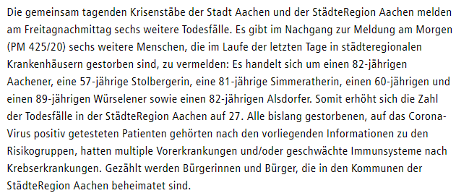
2020-05-30 | 1967 | 1850 | 93 | 24 | 0.36% | 0.0044% | 0.02% | 978 | 2020-04-03 |  | 2020-04-03 |  |  | 2020-06-19 | 97 | 2020-06-19 | 18 | 2
2020-05-31 | 1967 | 1850 | 93 | 24 | 0.36% | 0.0044% | 0.02% | 978 |  |  |  |  |  | 2020-06-20 | 97 | 2020-06-20 | 18 | 0
2020-06-01 | 1967 | 1850 | 93 | 24 | 0.36% | 0.0044% | 0.02% | 978 |  |  |  |  |  | 2020-06-21 | 97 | 2020-06-21 | 18 | 0
2020-06-02 | 1971 | 1856 | 93 | 22 | 0.36% | 0.0040% | 0.02% | 982 |  |  |  |  |  | 2020-06-22 | 97 | 2020-06-22 | 18 | 0
2020-06-03 | 1972 | 1858 | 94 | 20 | 0.36% | 0.0036% | 0.02% | 983 |  |  |  |  |  | 2020-06-23 | 97 | 2020-06-23 | 18 | 0
2020-06-04 | 1975 | 1859 | 94 | 22 | 0.36% | 0.0040% | 0.02% | 983 |  |  |  |  |  | 2020-06-24 | 98 | 2020-06-24 | 18 | 1
2020-06-05 | 1976 | 1859 | 94 | 23 | 0.36% | 0.0042% | 0.02% | 983 |  |  |  |  |  | 2020-06-25 | 98 | 2020-06-25 | 18 | 0
2020-06-06 | 1976 | 1859 | 94 | 23 | 0.36% | 0.0042% | 0.02% | 983 |  |  |  |  |  | 2020-06-26 | 98 | 2020-06-26 | 18 | 0
2020-06-07 | 1976 | 1859 | 94 | 23 | 0.36% | 0.0042% | 0.02% | 983 |  |  |  |  |  | 2020-06-27 | 98 | 2020-06-27 | 18 | 0
2020-06-08 | 1979 | 1862 | 94 | 23 | 0.36% | 0.0042% | 0.02% | 982 |  |  |  |  |  | 2020-06-28 | 98 | 2020-06-28 | 18 | 0
2020-06-09 | 1979 | 1863 | 94 | 22 | 0.36% | 0.0040% | 0.02% | 982 |  |  |  |  |  | 2020-06-29 | 98 | 2020-06-29 | 18 | 0
2020-06-10 | 1980 | 1865 | 95 | 20 | 0.36% | 0.0036% | 0.02% | 983 |  |  |  |  |  | 2020-06-30 | 98 | 2020-06-30 | 18 | 0
2020-06-11 | 1982 | 1869 | 95 | 18 | 0.36% | 0.0033% | 0.02% | 984 |  |  |  |  |  | 2020-07-01 | 98 | 2020-07-01 | 18 | 0
2020-06-12 | 1982 | 1869 | 95 | 18 | 0.36% | 0.0033% | 0.02% | 984 |  |  |  |  |  | 2020-07-02 | 98 | 2020-07-02 | 18 | 0
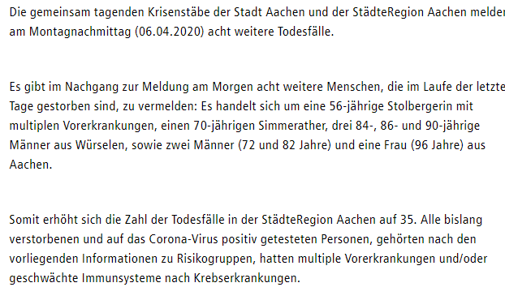
2020-06-13 | 1982 | 1869 | 95 | 18 | 0.36% | 0.0033% | 0.02% | 984 | 2020-04-06 |  | 2020-04-06 |  |  | 2020-07-03 | 98 | 2020-07-03 | 18 | 0
2020-06-14 | 1982 | 1869 | 95 | 18 | 0.36% | 0.0033% | 0.02% | 984 |  |  |  |  |  | 2020-07-04 | 98 | 2020-07-04 | 18 | 0
2020-06-15 | 1982 | 1871 | 95 | 16 | 0.36% | 0.0029% | 0.02% | 984 |  |  |  |  |  | 2020-07-05 | 98 | 2020-07-05 | 18 | 0
2020-06-16 | 1982 | 1871 | 95 | 16 | 0.36% | 0.0029% | 0.02% | 985 |  |  |  |  |  | 2020-07-06 | 98 | 2020-07-06 | 18 | 0
2020-06-17 | 1985 | 1871 | 95 | 19 | 0.36% | 0.0035% | 0.02% | 985 |  |  |  |  |  | 2020-07-07 | 98 | 2020-07-07 | 18 | 0
2020-06-18 | 1985 | 1871 | 95 | 19 | 0.36% | 0.0035% | 0.02% | 986 |  |  |  |  |  | 2020-07-08 | 99 | 2020-07-08 | 18 | 1
2020-06-19 | 1991 | 1873 | 97 | 21 | 0.36% | 0.0038% | 0.02% | 988 |  |  |  |  |  | 2020-07-09 | 99 | 2020-07-09 | 18 | 0
2020-06-20 | 1991 | 1873 | 97 | 21 | 0.36% | 0.0038% | 0.02% | 989 |  |  |  |  |  | 2020-07-10 | 100 | 2020-07-10 | 18 | 1
2020-06-21 | 1991 | 1873 | 97 | 21 | 0.36% | 0.0038% | 0.02% | 989 |  |  |  |  |  | 2020-07-11 | 100 | 2020-07-11 | 18 | 0
2020-06-22 | 1994 | 1875 | 97 | 22 | 0.36% | 0.0040% | 0.02% | 989 |  |  |  |  |  | 2020-07-12 | 100 | 2020-07-12 | 18 | 0
2020-06-23 | 1994 | 1875 | 97 | 22 | 0.36% | 0.0040% | 0.02% | 989 |  |  |  |  |  | 2020-07-13 | 100 | 2020-07-13 | 18 | 0
2020-06-24 | 1997 | 1876 | 98 | 23 | 0.36% | 0.0042% | 0.02% | 992 |  |  |  |  |  | 2020-07-14 | 100 | 2020-07-14 | 18 | 0
2020-06-25 | 1999 | 1880 | 98 | 21 | 0.36% | 0.0038% | 0.02% | 994 |  |  |  |  |  | 2020-07-15 | 100 | 2020-07-15 | 18 | 0
2020-06-26 | 1999 | 1880 | 98 | 21 | 0.36% | 0.0038% | 0.02% | 994 |  |  |  |  |  | 2020-07-16 | 100 | 2020-07-16 | 18 | 0
2020-06-27 | 1999 | 1880 | 98 | 21 | 0.36% | 0.0038% | 0.02% | 994 |  |  |  |  |  | 2020-07-17 | 100 | 2020-07-17 | 18 | 0
2020-06-28 | 1999 | 1880 | 98 | 21 | 0.36% | 0.0038% | 0.02% | 994 |  |  |  |  |  | 2020-07-18 | 100 | 2020-07-18 | 18 | 0
2020-06-29 | 2001 | 1883 | 98 | 20 | 0.36% | 0.0036% | 0.02% | 996 |  |  |  |  |  | 2020-07-19 | 100 | 2020-07-19 | 18 | 0
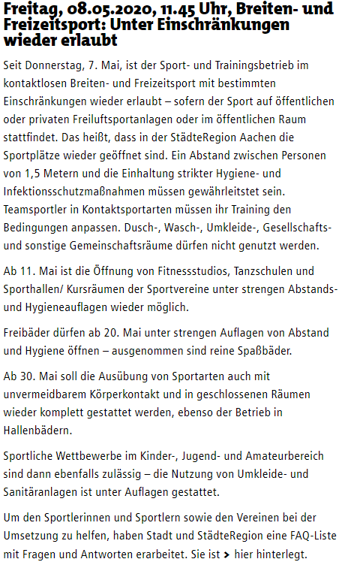
2020-06-30 | 2001 | 1883 | 98 | 20 | 0.36% | 0.0036% | 0.02% | 998 |  |  |  |  |  | 2020-07-20 | 100 | 2020-07-20 | 18 | 0
2020-07-01 | 2004 | 1890 | 98 | 16 | 0.36% | 0.0029% | 0.02% | 998 |  |  |  |  |  | 2020-07-21 | 100 | 2020-07-21 | 18 | 0
2020-07-02 | 2004 | 1890 | 98 | 16 | 0.36% | 0.0029% | 0.02% | 999 | 2020-04-08 |  | 2020-04-08 |  |  | 2020-07-22 | 100 | 2020-07-22 | 18 | 0
2020-07-03 | 2009 | 1898 | 98 | 13 | 0.37% | 0.0024% | 0.02% | 999 |  |  |  |  |  | 2020-07-23 | 100 | 2020-07-23 | 18 | 0
2020-07-04 | 2009 | 1898 | 98 | 13 | 0.37% | 0.0024% | 0.02% | 999 |  |  |  |  |  | 2020-07-24 | 100 | 2020-07-24 | 18 | 0
2020-07-05 | 2009 | 1898 | 98 | 13 | 0.37% | 0.0024% | 0.02% | 999 |  |  |  |  |  | 2020-07-25 | 100 | 2020-07-25 | 18 | 0
2020-07-06 | 2010 | 1900 | 98 | 12 | 0.37% | 0.0022% | 0.02% | 999 |  |  |  |  |  | 2020-07-26 | 100 | 2020-07-26 | 18 | 0
2020-07-07 | 2010 | 1900 | 99 | 11 | 0.37% | 0.0020% | 0.02% | 999 |  |  |  |  |  | 2020-07-27 | 100 | 2020-07-27 | 18 | 0
2020-07-08 | 2010 | 1900 | 99 | 11 | 0.37% | 0.0020% | 0.02% | 999 |  |  |  |  |  | 2020-07-28 | 100 | 2020-07-28 | 18 | 0
2020-07-09 | 2010 | 1900 | 99 | 11 | 0.37% | 0.0020% | 0.02% | 999 |  |  |  |  |  | 2020-07-29 | 100 | 2020-07-29 | 18 | 0
2020-07-10 | 2011 | 1908 | 100 | 3 | 0.37% | 0.0005% | 0.02% | 999 | 2020-04-09 |  | 2020-04-09 |  |  | 2020-07-30 | 100 | 2020-07-30 | 18 | 0
2020-07-11 | 2011 | 1908 | 100 | 3 | 0.37% | 0.0005% | 0.02% | 999 |  |  |  |  |  | 2020-07-31 | 100 | 2020-07-31 | 18 | 0
2020-07-12 | 2011 | 1908 | 100 | 3 | 0.37% | 0.0005% | 0.02% | 999 |  |  |  |  |  | 2020-08-01 | 100 | 2020-08-01 | 18 | 0
2020-07-13 | 2021 | 1908 | 100 | 13 | 0.37% | 0.0024% | 0.02% | 1002 |  |  |  |  |  | 2020-08-02 | 100 | 2020-08-02 | 18 | 0
2020-07-14 | 2021 | 1908 | 100 | 13 | 0.37% | 0.0024% | 0.02% | 1002 |  |  |  |  |  | 2020-08-03 | 100 | 2020-08-03 | 18 | 0
2020-07-15 | 2025 | 1909 | 100 | 16 | 0.37% | 0.0029% | 0.02% | 1004 |  |  |  |  |  | 2020-08-04 | 100 | 2020-08-04 | 18 | 0
2020-07-16 | 2025 | 1909 | 100 | 16 | 0.37% | 0.0029% | 0.02% | 1005 |  |  |  |  |  | 2020-08-05 | 100 | 2020-08-05 | 18 | 0
2020-07-17 | 2030 | 1917 | 100 | 13 | 0.37% | 0.0024% | 0.02% | 1007 |  |  |  |  |  | 2020-08-06 | 100 | 2020-08-06 | 18 | 0
2020-07-18 | 2030 | 1917 | 100 | 13 | 0.37% | 0.0024% | 0.02% | 1008 |  |  |  |  |  | 2020-08-07 | 100 | 2020-08-07 | 18 | 0
2020-07-19 | 2030 | 1917 | 100 | 13 | 0.37% | 0.0024% | 0.02% | 1008 | 2020-04-10 |  | 2020-04-10 |  |  | 2020-08-08 | 100 | 2020-08-08 | 18 | 0
2020-07-20 | 2037 | 1917 | 100 | 20 | 0.37% | 0.0036% | 0.02% | 1008 |  |  |  |  |  | 2020-08-09 | 100 | 2020-08-09 | 18 | 0
2020-07-21 | 2037 | 1917 | 100 | 20 | 0.37% | 0.0036% | 0.02% | 1010 |  |  |  |  |  | 2020-08-10 | 100 | 2020-08-10 | 18 | 0
2020-07-22 | 2044 | 1920 | 100 | 24 | 0.37% | 0.0044% | 0.02% | 1010 |  |  |  |  |  | 2020-08-11 | 100 | 2020-08-11 | 18 | 0
2020-07-23 | 2044 | 1920 | 100 | 24 | 0.37% | 0.0044% | 0.02% | 1010 |  |  |  |  |  | 2020-08-12 | 101 | 2020-08-12 | 18 | 1
2020-07-24 | 2058 | 1922 | 100 | 36 | 0.37% | 0.0065% | 0.02% | 1014 |  |  |  |  |  | 2020-08-13 | 101 | 2020-08-13 | 18 | 0
2020-07-25 | 2067 | 1928 | 100 | 39 | 0.38% | 0.0071% | 0.02% | 1016 |  |  |  |  |  | 2020-08-14 | 101 | 2020-08-14 | 18 | 0
2020-07-26 | 2067 | 1928 | 100 | 39 | 0.38% | 0.0071% | 0.02% | 1016 |  |  |  |  |  | 2020-08-15 | 101 | 2020-08-15 | 18 | 0
2020-07-27 | 2067 | 1928 | 100 | 39 | 0.38% | 0.0071% | 0.02% | 1016 |  |  |  |  |  | 2020-08-16 | 101 | 2020-08-16 | 18 | 0
2020-07-28 | 2067 | 1928 | 100 | 39 | 0.38% | 0.0071% | 0.02% | 1017 | 2020-04-11 |  | 2020-04-11 |  |  | 2020-08-17 | 101 | 2020-08-17 | 18 | 0
2020-07-29 | 2076 | 1937 | 100 | 39 | 0.38% | 0.0071% | 0.02% | 1022 |  |  |  |  |  | 2020-08-18 | 101 | 2020-08-18 | 18 | 0
2020-07-30 | 2095 | 1942 | 100 | 53 | 0.38% | 0.0096% | 0.02% | 1031 |  |  |  |  |  | 2020-08-19 | 102 | 2020-08-19 | 18 | 1
2020-07-31 | 2095 | 1942 | 100 | 53 | 0.38% | 0.0096% | 0.02% | 1031 |  |  |  |  |  | 2020-08-20 | 102 | 2020-08-20 | 18 | 0
2020-08-01 | 2095 | 1942 | 100 | 53 | 0.38% | 0.0096% | 0.02% | 1031 |  |  |  |  |  | 2020-08-21 | 102 | 2020-08-21 | 18 | 0
2020-08-02 | 2095 | 1942 | 100 | 53 | 0.38% | 0.0096% | 0.02% | 1031 |  |  |  |  |  | 2020-08-22 | 102 | 2020-08-22 | 18 | 0
2020-08-03 | 2108 | 1954 | 100 | 54 | 0.38% | 0.0098% | 0.02% | 1040 |  |  |  |  |  | 2020-08-23 | 102 | 2020-08-23 | 18 | 0
2020-08-04 | 2108 | 1954 | 100 | 54 | 0.38% | 0.0098% | 0.02% | 1041 |  |  |  |  |  | 2020-08-24 | 102 | 2020-08-24 | 18 | 0
2020-08-05 | 2139 | 1958 | 100 | 81 | 0.39% | 0.0147% | 0.02% | 1053 | 2020-04-12 |  | 2020-04-12 |  |  | 2020-08-25 | 102 | 2020-08-25 | 18 | 0
2020-08-06 | 2139 | 1958 | 100 | 81 | 0.39% | 0.0147% | 0.02% | 1053 |  |  |  |  |  | 2020-08-26 | 102 | 2020-08-26 | 18 | 0
2020-08-07 | 2157 | 1975 | 100 | 82 | 0.39% | 0.0149% | 0.02% | 1060 |  |  |  |  |  | 2020-08-27 | 102 | 2020-08-27 | 18 | 0
2020-08-08 | 2157 | 1975 | 100 | 82 | 0.39% | 0.0149% | 0.02% | 1060 |  |  |  |  |  | 2020-08-28 | 102 | 2020-08-28 | 18 | 0
2020-08-09 | 2157 | 1975 | 100 | 82 | 0.39% | 0.0149% | 0.02% | 1060 |  |  |  |  |  | 2020-08-29 | 102 | 2020-08-29 | 18 | 0
2020-08-10 | 2170 | 1999 | 100 | 71 | 0.39% | 0.0129% | 0.02% | 1068 |  |  |  |  |  | 2020-08-30 | 102 | 2020-08-30 | 18 | 0
2020-08-11 | 2170 | 1999 | 100 | 71 | 0.39% | 0.0129% | 0.02% | 1068 |  |  |  |  |  | 2020-08-31 | 102 | 2020-08-31 | 18 | 0
2020-08-12 | 2181 | 2008 | 101 | 72 | 0.40% | 0.0131% | 0.02% | 1070 |  |  |  |  |  | 2020-09-01 | 103 | 2020-09-01 | 18 | 1
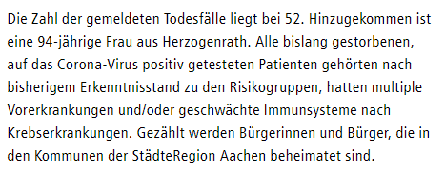
2020-08-13 | 2181 | 2008 | 101 | 72 | 0.40% | 0.0131% | 0.02% | 1070 | 2020-04-14 |  | 2020-04-14 |  |  | 2020-09-02 | 103 | 2020-09-02 | 18 | 0
2020-08-14 | 2212 | 2028 | 101 | 83 | 0.40% | 0.0151% | 0.02% | 1088 |  |  |  |  |  | 2020-09-03 | 103 | 2020-09-03 | 18 | 0
2020-08-15 | 2212 | 2028 | 101 | 83 | 0.40% | 0.0151% | 0.02% | 1088 |  |  |  |  |  | 2020-09-04 | 103 | 2020-09-04 | 18 | 0
2020-08-16 | 2212 | 2028 | 101 | 83 | 0.40% | 0.0151% | 0.02% | 1088 |  |  |  |  |  | 2020-09-05 | 103 | 2020-09-05 | 18 | 0
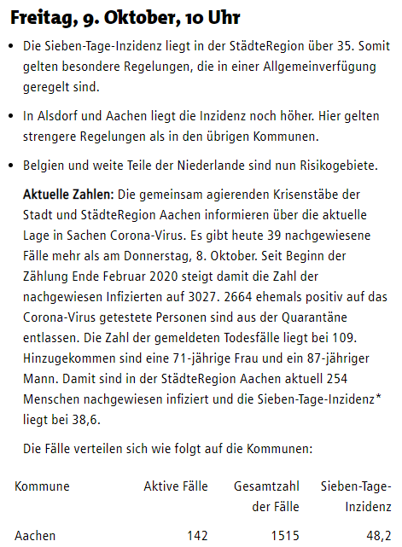
2020-08-17 | 2232 | 2053 | 101 | 78 | 0.41% | 0.0142% | 0.02% | 1093 |  |  |  |  |  | 2020-09-06 | 103 | 2020-09-06 | 18 | 0
2020-08-18 | 2232 | 2053 | 101 | 78 | 0.41% | 0.0142% | 0.02% | 1093 |  |  |  |  |  | 2020-09-07 | 103 | 2020-09-07 | 18 | 0
2020-08-19 | 2261 | 2074 | 102 | 85 | 0.41% | 0.0155% | 0.02% | 1106 |  |  |  |  |  | 2020-09-08 | 103 | 2020-09-08 | 18 | 0
2020-08-20 | 2261 | 2074 | 102 | 85 | 0.41% | 0.0155% | 0.02% | 1106 |  |  |  |  |  | 2020-09-09 | 103 | 2020-09-09 | 18 | 0
2020-08-21 | 2281 | 2087 | 102 | 92 | 0.41% | 0.0167% | 0.02% | 1114 |  |  |  |  |  | 2020-09-10 | 103 | 2020-09-10 | 18 | 0
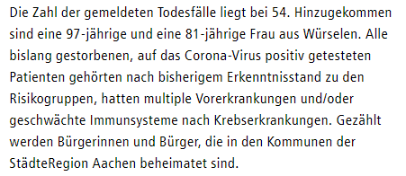
2020-08-22 | 2281 | 2087 | 102 | 92 | 0.41% | 0.0167% | 0.02% | 1114 | 2020-04-15 |  | 2020-04-15 |  |  | 2020-09-11 | 103 | 2020-09-11 | 18 | 0
2020-08-23 | 2281 | 2087 | 102 | 92 | 0.41% | 0.0167% | 0.02% | 1114 |  |  |  |  |  | 2020-09-12 | 103 | 2020-09-12 | 18 | 0
2020-08-24 | 2311 | 2120 | 102 | 89 | 0.42% | 0.0162% | 0.02% | 1126 |  |  |  |  |  | 2020-09-13 | 103 | 2020-09-13 | 18 | 0
2020-08-25 | 2324 | 2149 | 102 | 73 | 0.42% | 0.0133% | 0.02% | 1131 |  |  |  |  |  | 2020-09-14 | 103 | 2020-09-14 | 18 | 0
2020-08-26 | 2324 | 2149 | 102 | 73 | 0.42% | 0.0133% | 0.02% | 1131 |  |  |  |  |  | 2020-09-15 | 103 | 2020-09-15 | 18 | 0
2020-08-27 | 2324 | 2149 | 102 | 73 | 0.42% | 0.0133% | 0.02% | 1131 |  |  |  |  |  | 2020-09-16 | 103 | 2020-09-16 | 18 | 0
2020-08-28 | 2348 | 2163 | 102 | 83 | 0.43% | 0.0151% | 0.02% | 1140 |  |  |  |  |  | 2020-09-17 | 103 | 2020-09-17 | 18 | 0
2020-08-29 | 2348 | 2163 | 102 | 83 | 0.43% | 0.0151% | 0.02% | 1140 |  |  |  |  |  | 2020-09-18 | 103 | 2020-09-18 | 18 | 0
2020-08-30 | 2348 | 2163 | 102 | 83 | 0.43% | 0.0151% | 0.02% | 1140 |  |  |  |  |  | 2020-09-19 | 103 | 2020-09-19 | 18 | 0
2020-08-31 | 2353 | 2193 | 102 | 58 | 0.43% | 0.0105% | 0.02% | 1149 |  |  |  |  |  | 2020-09-20 | 103 | 2020-09-20 | 18 | 0
2020-09-01 | 2363 | 2203 | 103 | 57 | 0.43% | 0.0104% | 0.02% | 1149 | 2020-04-16 |  | 2020-04-16 |  |  | 2020-09-21 | 104 | 2020-09-21 | 18 | 1
2020-09-02 | 2370 | 2216 | 103 | 51 | 0.43% | 0.0093% | 0.02% | 1151 |  |  |  |  |  | 2020-09-22 | 104 | 2020-09-22 | 18 | 0
2020-09-03 | 2378 | 2224 | 103 | 51 | 0.43% | 0.0093% | 0.02% | 1157 |  |  |  |  |  | 2020-09-23 | 104 | 2020-09-23 | 18 | 0
2020-09-04 | 2384 | 2235 | 103 | 46 | 0.43% | 0.0084% | 0.02% | 1161 |  |  |  |  |  | 2020-09-24 | 104 | 2020-09-24 | 18 | 0
2020-09-05 | 2384 | 2235 | 103 | 46 | 0.43% | 0.0084% | 0.02% | 1161 |  |  |  |  |  | 2020-09-25 | 104 | 2020-09-25 | 18 | 0
2020-09-06 | 2384 | 2235 | 103 | 46 | 0.43% | 0.0084% | 0.02% | 1161 |  |  |  |  |  | 2020-09-26 | 104 | 2020-09-26 | 18 | 0
2020-09-07 | 2389 | 2247 | 103 | 39 | 0.43% | 0.0071% | 0.02% | 1164 |  |  |  |  |  | 2020-09-27 | 104 | 2020-09-27 | 18 | 0
2020-09-08 | 2393 | 2258 | 103 | 32 | 0.44% | 0.0058% | 0.02% | 1166 |  |  |  |  |  | 2020-09-28 | 105 | 2020-09-28 | 18 | 1
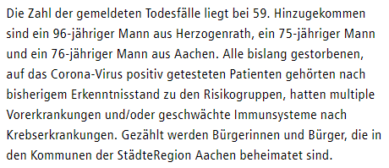
2020-09-09 | 2400 | 2260 | 103 | 37 | 0.44% | 0.0067% | 0.02% | 1171 | 2020-04-17 |  | 2020-04-17 |  |  | 2020-09-29 | 105 | 2020-09-29 | 18 | 0
2020-09-10 | 2412 | 2263 | 103 | 46 | 0.44% | 0.0084% | 0.02% | 1178 |  |  |  |  |  | 2020-09-30 | 106 | 2020-09-30 | 18 | 0
2020-09-11 | 2429 | 2271 | 103 | 55 | 0.44% | 0.0100% | 0.02% | 1186 |  |  |  |  |  | 2020-10-01 | 106 | 2020-10-01 | 18 | 0
2020-09-12 | 2429 | 2271 | 103 | 55 | 0.44% | 0.0100% | 0.02% | 1187 |  |  |  |  |  | 2020-10-02 | 106 | 2020-10-02 | 18 | 0
2020-09-13 | 2429 | 2271 | 103 | 55 | 0.44% | 0.0100% | 0.02% | 1188 |  |  |  |  |  | 2020-10-03 | 106 | 2020-10-03 | 18 | 0
2020-09-14 | 2459 | 2283 | 103 | 73 | 0.45% | 0.0133% | 0.02% | 1200 |  |  |  |  |  | 2020-10-04 | 106 | 2020-10-04 | 18 | 0
2020-09-15 | 2477 | 2288 | 103 | 86 | 0.45% | 0.0156% | 0.02% | 1210 |  |  |  |  |  | 2020-10-05 | 106 | 2020-10-05 | 18 | 0
2020-09-16 | 2503 | 2297 | 103 | 103 | 0.46% | 0.0187% | 0.02% | 1224 |  |  |  |  |  | 2020-10-06 | 107 | 2020-10-06 | 18 | 1
2020-09-17 | 2522 | 2309 | 103 | 110 | 0.46% | 0.0200% | 0.02% | 1232 |  |  |  |  |  | 2020-10-07 | 107 | 2020-10-07 | 18 | 0
2020-09-18 | 2550 | 2326 | 103 | 121 | 0.46% | 0.0220% | 0.02% | 1248 |  |  |  |  |  | 2020-10-08 | 107 | 2020-10-08 | 18 | 0
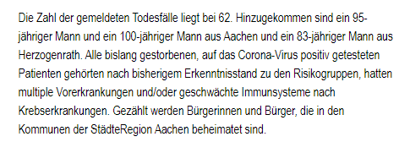
2020-09-19 | 2550 | 2326 | 103 | 121 | 0.46% | 0.0220% | 0.02% | 1249 | 2020-04-18 |  | 2020-04-18 |  |  | 2020-10-09 | 109 | 2020-10-09 | 18 | 2
2020-09-20 | 2550 | 2326 | 103 | 121 | 0.46% | 0.0220% | 0.02% | 1250 |  |  |  |  |  | 2020-10-10 | 109 | 2020-10-10 | 18 | 0
2020-09-21 | 2568 | 2350 | 104 | 114 | 0.47% | 0.0207% | 0.02% | 1252 |  |  |  |  |  | 2020-10-11 | 109 | 2020-10-11 | 18 | 0
2020-09-22 | 2568 | 2350 | 104 | 114 | 0.47% | 0.0207% | 0.02% | 1253 |  |  |  |  |  | 2020-10-12 | 109 | 2020-10-12 | 18 | 0
2020-09-23 | 2600 | 2387 | 104 | 109 | 0.47% | 0.0198% | 0.02% | 1268 |  |  |  |  |  | 2020-10-13 | 109 | 2020-10-13 | 18 | 0
2020-09-24 | 2621 | 2398 | 104 | 119 | 0.48% | 0.0216% | 0.02% | 1279 |  |  |  |  |  | 2020-10-14 | 109 | 2020-10-14 | 18 | 0
2020-09-25 | 2643 | 2415 | 104 | 124 | 0.48% | 0.0225% | 0.02% | 1293 |  |  |  |  |  | 2020-10-15 | 109 | 2020-10-15 | 18 | 0
2020-09-26 | 2643 | 2415 | 104 | 124 | 0.48% | 0.0225% | 0.02% | 1294 |  |  |  |  |  | 2020-10-16 | 109 | 2020-10-16 | 18 | 0
2020-09-27 | 2643 | 2415 | 104 | 124 | 0.48% | 0.0225% | 0.02% | 1295 |  |  |  |  |  | 2020-10-17 | 109 | 2020-10-17 | 18 | 0
2020-09-28 | 2707 | 2442 | 105 | 160 | 0.49% | 0.0291% | 0.02% | 1325 |  |  |  |  |  | 2020-10-18 | 109 | 2020-10-18 | 18 | 0
2020-09-29 | 2718 | 2464 | 105 | 149 | 0.49% | 0.0271% | 0.02% | 1333 |  |  |  |  |  | 2020-10-19 | 110 | 2020-10-19 | 18 | 1
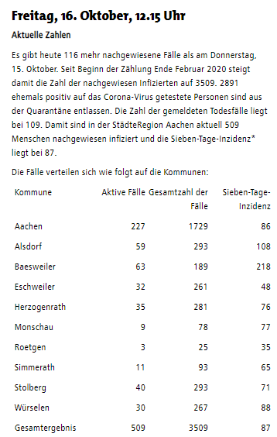
2020-09-30 | 2734 | 2476 | 106 | 152 | 0.50% | 0.0276% | 0.02% | 1342 | 2020-04-20 |  | 2020-04-20 |  |  | 2020-10-20 | 110 | 2020-10-20 | 18 | 0
2020-10-01 | 2776 | 2495 | 106 | 175 | 0.50% | 0.0318% | 0.02% | 1371 |  |  |  |  |  | 2020-10-21 | 110 | 2020-10-21 | 18 | 0
2020-10-02 | 2812 | 2524 | 106 | 182 | 0.51% | 0.0331% | 0.02% | 1395 |  |  |  |  |  | 2020-10-22 | 111 | 2020-10-22 | 18 | 1
2020-10-03 | 2812 | 2524 | 106 | 182 | 0.51% | 0.0331% | 0.02% | 1396 |  |  |  |  |  | 2020-10-23 | 111 | 2020-10-23 | 18 | 0
2020-10-04 | 2812 | 2524 | 106 | 182 | 0.51% | 0.0331% | 0.02% | 1397 |  |  |  |  |  | 2020-10-24 | 111 | 2020-10-24 | 18 | 0
2020-10-05 | 2883 | 2571 | 106 | 206 | 0.52% | 0.0375% | 0.02% | 1439 |  |  |  |  |  | 2020-10-25 | 111 | 2020-10-25 | 18 | 0
2020-10-06 | 2891 | 2601 | 107 | 183 | 0.53% | 0.0333% | 0.02% | 1445 |  |  |  |  |  | 2020-10-26 | 111 | 2020-10-26 | 18 | 0
2020-10-07 | 2936 | 2617 | 107 | 212 | 0.53% | 0.0385% | 0.02% | 1468 |  |  |  |  |  | 2020-10-27 | 116 | 2020-10-27 | 18 | 5
2020-10-08 | 2988 | 2638 | 107 | 243 | 0.54% | 0.0442% | 0.02% | 1496 | 2020-04-21 |  | 2020-04-21 |  |  | 2020-10-28 | 119 | 2020-10-28 | 18 | 3
2020-10-09 | 3027 | 2664 | 109 | 254 | 0.55% | 0.0462% | 0.02% | 1515 |  |  |  |  |  | 2020-10-29 | 122 | 2020-10-29 | 18 | 3
2020-10-10 | 3027 | 2664 | 109 | 254 | 0.55% | 0.0462% | 0.02% | 1516 |  |  |  |  |  | 2020-10-30 | 124 | 2020-10-30 | 18 | 2
2020-10-11 | 3027 | 2664 | 109 | 254 | 0.55% | 0.0462% | 0.02% | 1517 |  |  |  |  |  | 2020-10-31 | 124 | 2020-10-31 | 18 | 0
2020-10-12 | 3167 | 2723 | 109 | 335 | 0.58% | 0.0609% | 0.02% | 1585 |  |  |  |  |  | 2020-11-01 | 124 | 2020-11-01 | 18 | 0
2020-10-13 | 3188 | 2772 | 109 | 307 | 0.58% | 0.0558% | 0.02% | 1594 |  |  |  |  |  | 2020-11-02 | 125 | 2020-11-02 | 18 | 1
2020-10-14 | 3257 | 2806 | 109 | 342 | 0.59% | 0.0622% | 0.02% | 1626 |  |  |  |  |  | 2020-11-03 | 129 | 2020-11-03 | 18 | 4
2020-10-15 | 3393 | 2845 | 109 | 439 | 0.62% | 0.0798% | 0.02% | 1672 |  |  |  |  |  | 2020-11-04 | 130 | 2020-11-04 | 18 | 1
2020-10-16 | 3509 | 2891 | 109 | 509 | 0.64% | 0.0925% | 0.02% | 1729 |  |  |  | Seit dem 22.4.2020 fällt der Hinweis auf die Vorerkrankungen weg! |  | 2020-11-05 | 130 | 2020-11-05 | 18 | 0
2020-10-17 | 3509 | 2891 | 109 | 509 | 0.64% | 0.0925% | 0.02% | 1730 |  |  |  |  |  | 2020-11-06 | 132 | 2020-11-06 | 18 | 2
2020-10-18 | 3509 | 2891 | 109 | 509 | 0.64% | 0.0925% | 0.02% | 1731 | 2020-04-22 |  | 2020-04-22 |  |  | 2020-11-07 | 132 | 2020-11-07 | 18 | 0
2020-10-19 | 3778 | 3016 | 110 | 652 | 0.69% | 0.1185% | 0.02% | 1838 |  |  |  |  |  | 2020-11-08 | 132 | 2020-11-08 | 18 | 0
2020-10-20 | 3816 | 3084 | 110 | 622 | 0.69% | 0.1131% | 0.02% | 1855 |  |  |  |  |  | 2020-11-09 | 132 | 2020-11-09 | 18 | 0
2020-10-21 | 3912 | 3157 | 110 | 645 | 0.71% | 0.1173% | 0.02% | 1894 |  |  |  |  |  | 2020-11-10 | 140 | 2020-11-10 | 18 | 8
2020-10-22 | 4103 | 3237 | 111 | 755 | 0.75% | 0.1373% | 0.02% | 1973 |  |  |  |  |  | 2020-11-11 | 142 | 2020-11-11 | 18 | 2
2020-10-23 | 4288 | 3330 | 111 | 847 | 0.78% | 0.1540% | 0.02% | 2031 |  |  |  |  |  | 2020-11-12 | 143 | 2020-11-12 | 18 | 1
2020-10-24 | 4288 | 3330 | 111 | 847 | 0.78% | 0.1540% | 0.02% | 2032 | 2020-04-23 |  | 2020-04-23 |  |  | 2020-11-13 | 143 | 2020-11-13 | 18 | 0
2020-10-25 | 4288 | 3330 | 111 | 847 | 0.78% | 0.1540% | 0.02% | 2033 |  |  |  |  |  | 2020-11-14 | 143 | 2020-11-14 | 18 | 0
2020-10-26 | 4889 | 3574 | 111 | 1204 | 0.89% | 0.2189% | 0.02% | 2252 |  |  |  |  |  | 2020-11-15 | 143 | 2020-11-15 | 18 | 0
2020-10-27 | 4969 | 3734 | 116 | 1119 | 0.90% | 0.2035% | 0.02% | 2278 |  |  |  |  |  | 2020-11-16 | 143 | 2020-11-16 | 18 | 0
2020-10-28 | 5082 | 3840 | 119 | 1123 | 0.92% | 0.2042% | 0.02% | 2322 |  |  |  |  |  | 2020-11-17 | 148 | 2020-11-17 | 18 | 5
2020-10-29 | 5316 | 3953 | 122 | 1241 | 0.97% | 0.2256% | 0.02% | 2397 |  |  |  |  |  | 2020-11-18 | 148 | 2020-11-18 | 18 | 0
2020-10-30 | 5612 | 4093 | 124 | 1395 | 1.02% | 0.2536% | 0.02% | 2512 |  |  |  |  |  | 2020-11-19 | 156 | 2020-11-19 | 18 | 8
2020-10-31 | 5612 | 4093 | 124 | 1395 | 1.02% | 0.2536% | 0.02% | 2513 | 2020-04-24 |  | 2020-04-24 |  |  | 2020-11-20 | 162 | 2020-11-20 | 18 | 6
2020-11-01 | 5612 | 4093 | 124 | 1395 | 1.02% | 0.2536% | 0.02% | 2514 |  |  |  |  |  | 2020-11-21 |  | 2020-11-21
2020-11-02 | 6061 | 4610 | 125 | 1326 | 1.10% | 0.2411% | 0.02% | 2699 |  |  |  |  |  | 2020-11-22 |  | 2020-11-22
2020-11-03 | 6153 | 4966 | 129 | 1058 | 1.12% | 0.1924% | 0.02% | 2742 |  |  |  |  |  | 2020-11-23 |  | 2020-11-23
2020-11-04 | 6278 | 5013 | 130 | 1135 | 1.14% | 0.2064% | 0.02% | 2785 |  |  |  |  |  | 2020-11-24 |  | 2020-11-24
2020-11-05 | 6519 | 5166 | 130 | 1223 | 1.19% | 0.2224% | 0.02% | 2873 |  |  |  |  |  | 2020-11-25 |  | 2020-11-25
2020-11-06 | 6748 | 5360 | 132 | 1256 | 1.23% | 0.2284% | 0.02% | 2957 | 2020-04-25 |  | 2020-04-25 |  |  | 2020-11-26 |  | 2020-11-26
2020-11-07 | 6748 | 5360 | 132 | 1256 | 1.23% | 0.2284% | 0.02% | 2958 |  |  |  |  |  | 2020-11-27 |  | 2020-11-27
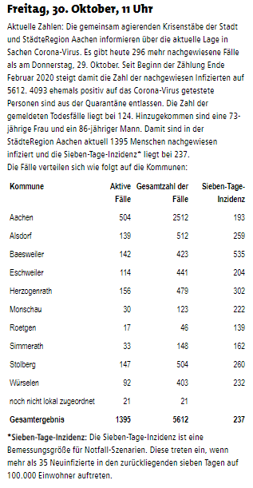
2020-11-08 | 6748 | 5360 | 132 | 1256 | 1.23% | 0.2284% | 0.02% | 2959 |  |  |  |  |  | 2020-11-28 |  | 2020-11-28
2020-11-09 | 7273 | 5831 | 132 | 1310 | 1.32% | 0.2382% | 0.02% | 3193 |  |  |  |  |  | 2020-11-29 |  | 2020-11-29
2020-11-10 | 7426 | 6076 | 140 | 1210 | 1.35% | 0.2200% | 0.03% | 3248 |  |  |  |  |  | 2020-11-30 |  | 2020-11-30
2020-11-11 | 7658 | 6237 | 142 | 1279 | 1.39% | 0.2325% | 0.03% | 3335 |  |  |  |  |  | 2020-12-01 |  | 2020-12-01
2020-11-12 | 7871 | 6394 | 143 | 1334 | 1.43% | 0.2425% | 0.03% | 3417 |  |  |  |  |  | 2020-12-02 |  | 2020-12-02
2020-11-13 | 8211 | 6683 | 143 | 1385 | 1.49% | 0.2518% | 0.03% | 3552 |  |  |  |  |  | 2020-12-03 |  | 2020-12-03
2020-11-14 | 8211 | 6683 | 143 | 1385 | 1.49% | 0.2518% | 0.03% | 3553 | 2020-04-26 |  | 2020-04-26 |  |  | 2020-12-04 |  | 2020-12-04
2020-11-15 | 8211 | 6683 | 143 | 1385 | 1.49% | 0.2518% | 0.03% | 3554 |  |  |  |  |  | 2020-12-05 |  | 2020-12-05
2020-11-16 | 8681 | 7124 | 143 | 1414 | 1.58% | 0.2571% | 0.03% | 3738 |  |  |  |  |  | 2020-12-06 |  | 2020-12-06
2020-11-17 | 8728 | 7322 | 148 | 1258 | 1.59% | 0.2287% | 0.03% | 3768 |  |  |  |  |  | 2020-12-07 |  | 2020-12-07
2020-11-18 | 8920 | 7498 | 148 | 1274 | 1.62% | 0.2316% | 0.03% | 3840 |  |  |  |  |  | 2020-12-08 |  | 2020-12-08
2020-11-19 | 9179 | 7631 | 156 | 1392 | 1.67% | 0.2531% | 0.03% | 3950 |  |  |  |  |  | 2020-12-09 |  | 2020-12-09
2020-11-20 | 9311 | 7849 | 162 | 1300 | 1.69% | 0.2364% | 0.03% | 3995 | 2020-04-28 |  | 2020-04-28 |  |  | 2020-12-10 |  | 2020-12-10
2020-11-21 |  |  |  |  |  |  |  |  |  |  |  |  |  | 2020-12-11 |  | 2020-12-11
2020-11-22 |  |  |  |  |  |  |  |  |  |  |  |  |  | 2020-12-12 |  | 2020-12-12
2020-11-23 |  |  |  |  |  |  |  |  |  |  |  |  |  | 2020-12-13 |  | 2020-12-13
2020-11-24 |  |  |  |  |  |  |  |  |  |  |  |  |  | 2020-12-14 |  | 2020-12-14
2020-11-25 |  |  |  |  |  |  |  |  |  |  |  |  |  | 2020-12-15 |  | 2020-12-15
2020-11-26 |  |  |  |  |  |  |  |  | 2020-04-29 |  | 2020-04-29
2020-11-27
2020-11-28
2020-11-29
2020-11-30
2020-12-01 | Alle Daten wurden der oben aufrufbaren Infoseite der Stadt Aachen entnommen. |  |  |  |  |  |  |  | 2020-04-30 |  | 2020-04-30
2020-12-02 | Dies und alle Berechnungen nach bestem Wisssen und Gewissen, aber ohne Gewähr. © Rüdiger Stobbe, Aachen
2020-12-03
2020-12-04
2020-12-05 | Zu den Diagrammen: Nach unten scrollen
2020-12-06
2020-12-07 |  |  |  |  |  |  |  |  | 2020-05-01 |  | 2020-05-01
2020-12-08
2020-12-09
2020-12-10
2020-12-11
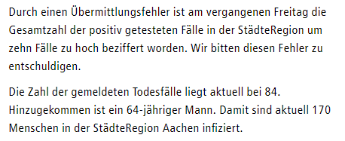
2020-12-12 |  |  |  |  |  |  |  |  | 2020-05-05 |  | 2020-05-05
2020-12-13
2020-12-14
2020-12-15
2020-12-16
2020-12-17
2020-12-18
2020-12-19
2020-12-20
2020-12-21
2020-12-22 |  |  |  |  |  |  |  |  | 2020-05-07 |  | 2020-05-07
2020-12-23
2020-12-24
2020-12-25
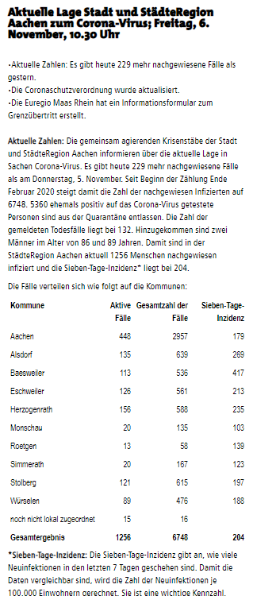
2020-12-26
2020-12-27
2020-12-28
2020-12-29
2020-12-30
2020-12-31 |  |  |  |  |  |  |  |  | 2020-05-11 |  | 2020-05-11
2021-01-01
2021-01-02

 |  |  |  |  |  |  |  |  | 2020-04-12 |  | 2020-04-12

 |  |  |  |  |  |  |  |  | 2020-05-15 |  | 2020-05-15

 |  |  |  |  |  |  |  |  | 2020-05-19 |  | 2020-05-19

 |  |  |  |  |  |  |  |  | 2020-05-20 |  | 2020-05-20

 |  |  |  |  |  |  |  |  | 2020-05-27 |  | 2020-05-27

 |  |  |  |  |  |  |  |  | 2020-05-29 |  | 2020-05-29

 |  |  |  |  |  |  |  |  | 2020-06-03 |  | 2020-06-03

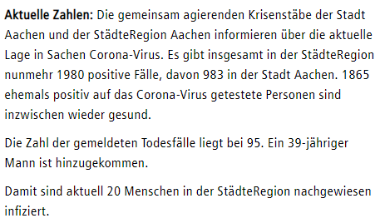
 |  |  |  |  |  |  |  |  | 2020-06-10 |  | 2020-06-10

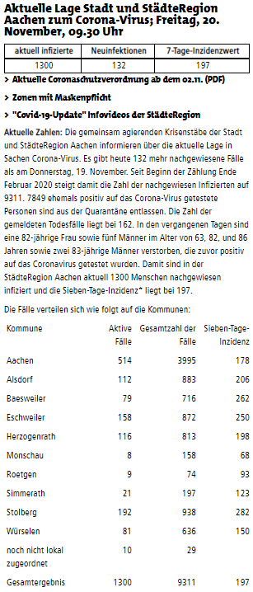

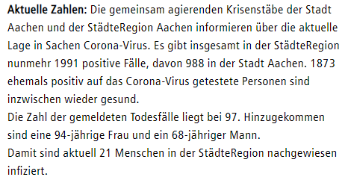
 |  |  |  |  |  |  |  |  | 2020-06-19 |  | 2020-06-19

 |  |  |  |  |  |  |  |  | 2020-06-24 |  | 2020-06-24

 |  |  |  |  |  |  |  |  | 2020-07-08 |  | 2020-07-08

 |  |  |  |  |  |  |  |  | 2020-07-10 |  | 2020-07-10

 |  |  |  |  |  |  |  |  | 2020-08-13 |  | 2020-08-13

 |  |  |  |  |  |  |  |  | 2020-08-19 |  | 2020-08-19

 |  |  |  |  |  |  |  |  | 2020-09-01 |  | 2020-09-01

 |  |  |  |  |  |  |  |  | 2020-07-28 |  | 2020-07-28

 |  |  |  |  |  |  |  |  | 2020-07-30 |  | 2020-07-30

 |  |  |  |  |  |  |  |  | 2020-10-06 |  | 2020-10-06

 |  |  |  |  |  |  |  |  | 2020-10-09

 |  |  |  |  |  |  |  |  | 2020-10-19

 |  |  |  |  |  |  |  |  | 2020-10-22

 |  |  |  |  |  |  |  |  | 2020-10-27

 |  |  |  |  |  |  |  |  | 2010-10-28

 |  |  |  |  |  |  |  |  | 2020-10-29

 |  |  |  |  |  |  |  |  | 2020-10-30

 |  |  |  |  |  |  |  |  | 2020-11-02

 |  |  |  |  |  |  |  |  | 2020-11-03

 |  |  |  |  |  |  |  |  | 2020-11-04

 |  |  |  |  |  |  |  |  | 2020-11-06

 |  |  |  |  |  |  |  |  | 2020-11-10

 |  |  |  |  |  |  |  |  | 2020-11-11

 |  |  |  |  |  |  |  |  | 2020-11-12

 |  |  |  |  |  |  |  |  | 2020-11-17

 |  |  |  |  |  |  |  |  | 2020-11-19

 |  |  |  |  |  |  |  |  | 2020-11-20

Mikroanalyse Corona Städteregion Aachen Stand 19.11.2020

Städteregion Aachen - Mit dem Corona-Virus verstorbene Personen Mitteilungsstand 19.11.2020

